关系图
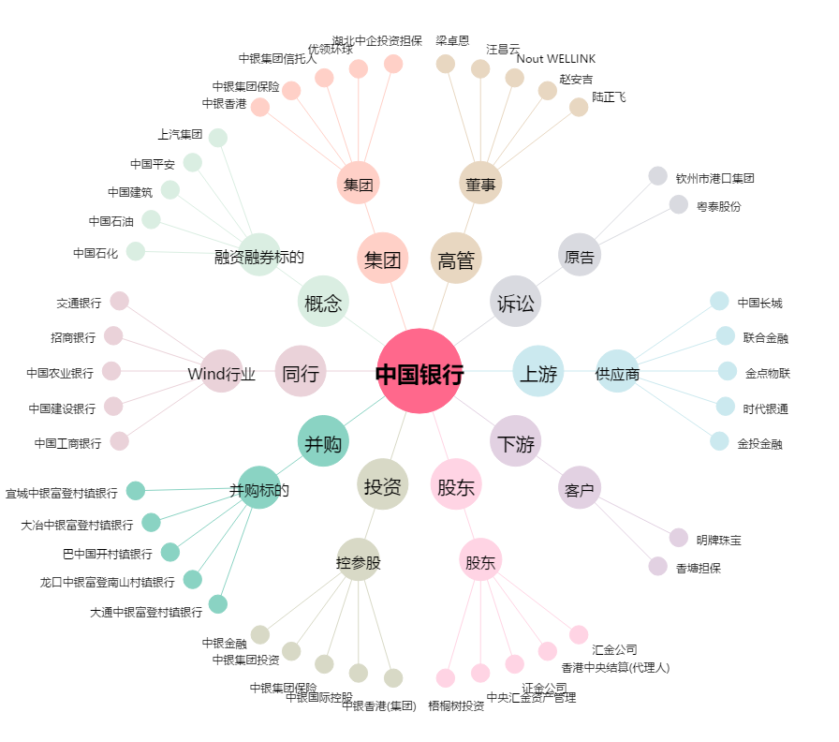
中国银行[601988.SH] - 关系概览图

